Screen Layout
Screen layout

Screen ID | SCR_DS_STATISTIC | Screen Name | Thống kê tài sản

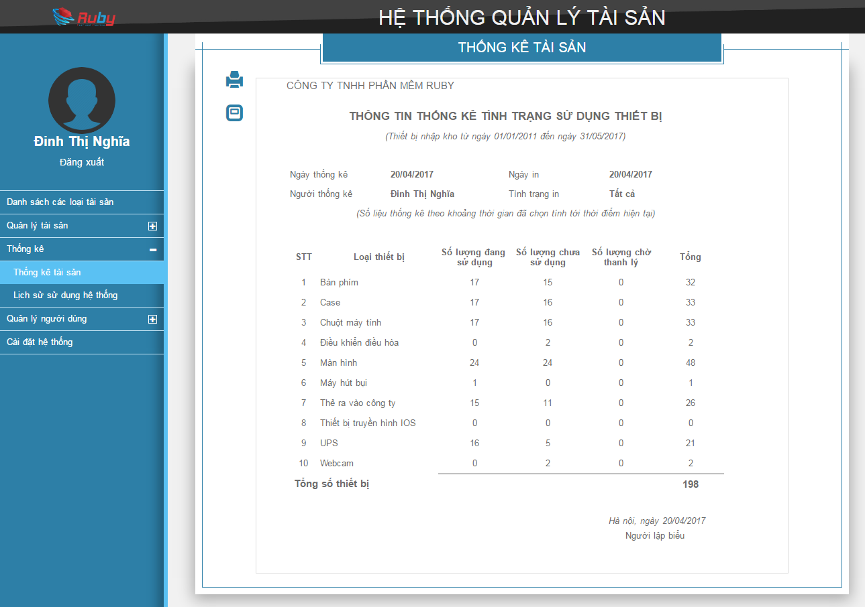

LT01

B01

B02

L01
L02
L03
L04

L05
L06

L09
L07
L08
L10
L11
L12

L13

L14

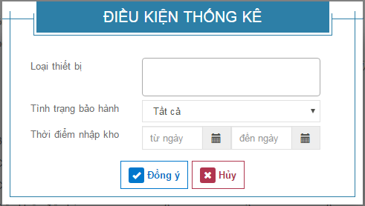
LT02

L15
I01

L16
I02

L17
I03
I04

B03
B04

